상품제안서
행콕 8K UV코팅 5단 완자동 양우산 | 상품코드: F30877

 |  |  |  |  |  |  | 02-412-0044 | www.easy1.co.kr
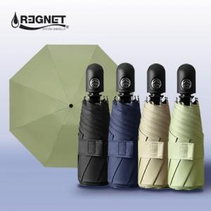

【상세/제작정보】 | <p><span style="font-size: 14pt;">* 100개미만 손잡이 실크인쇄 60000/별도</span></p><p><span style="font-size: 14pt;">&nbsp; &nbsp; &nbsp; &nbsp; &nbsp; &nbsp; &nbsp; 손잡이 컬러인쇄 60000/별도</span></p><p><span style="font-size: 14pt;">&nbsp; &nbsp; &nbsp; &nbsp; &nbsp; &nbsp; &nbsp; 원단한폭 실크인쇄 120000/별도&nbsp; 컬러인쇄 180000/별도</span></p><p><span style="font-size: 14pt;">&nbsp; &nbsp; &nbsp; &nbsp; &nbsp; &nbsp; &nbsp; 배송비 6000/별도</span></p>

【인쇄/포장옵션】 | 실크, 풀칼라, 원단인쇄1곳 / 포장지포장

【공급단가】 | 수량 | 50~ | 100~ | 500~ | 1,000~ | 2,000~
*VAT별도 | 단가 | 11,000원 | 10,820원 | 10,560원 | 10,290원 | 10,120원

【상품 URL】 | https://easy1.co.kr:443/src/goods_detail.php?gdno=30877

